Sheet1
 | 12451286 | 12319131 | 12121874 | 12970574 | 11849998 | 12400678 | 12344422 | 12904774 | 12916985 | 12074961 | 12716518 | 12507638 | 9715157 | 29837673 | 31565177 | 27621402 | 28990119 | 27908810 | 28230555 | 28882918 | 29069976 | 29770105 | 30004964 | 29324213 | 29445105 | 27614471

 | 2010 | 2011 | 2012 | 2013 | 2014 | 2015 | 2016 | 2017 | 2018 | 2019 | 2020 | 2021 | 2022 | 2010 | 2011 | 2012 | 2013 | 2014 | 2015 | 2016 | 2017 | 2018 | 2019 | 2020 | 2021 | 2022
C Industrie
E Waterbedrijven en afvalbeheer | 181312 | 127840 | 146433 | 162502 | 157607 | 176045 | 185460 | 167741 | 183237 | 134710 | 134934 | 154099 | 133994 | 1730509 | 1721442 | 1683244 | 1710307 | 1629739 | 1669730 | 1716721 | 1671397 | 1806825 | 1842305 | 1870629 | 1839494 | 1846733
F Bouwnijverheid | 174321 | 141214 | 158756 | 159700 | 128705 | 135034 | 129753 | 151652 | 155904 | 123184 | 90053 | 99530 | 78611 | 1009025 | 941168 | 899791 | 943657 | 867178 | 878150 | 889575 | 954258 | 943348 | 897034 | 955115 | 1014365 | 1005686
G Handel | 1155643 | 864688 | 944559 | 958734 | 726450 | 788427 | 809599 | 856120 | 806164 | 732706 | 645488 | 711197 | 574289 | 9246766 | 9208891 | 9006029 | 9081781 | 8765855 | 8880327 | 8721341 | 8777477 | 8543366 | 8167002 | 7894240 | 7782153 | 7714822
H Vervoer en opslag | 321275 | 314999 | 345737 | 357971 | 312490 | 326231 | 317516 | 323492 | 366483 | 364629 | 312455 | 318551 | 252054 | 4922642 | 4825813 | 4867813 | 4933579 | 4851058 | 4952827 | 5054752 | 5341268 | 5645146 | 5608681 | 5470602 | 5645316 | 5893721
J Informatie en communicatie | 130754 | 98406 | 103396 | 85791 | 71152 | 80806 | 76927 | 51370 | 48769 | 43002 | 38200 | 41230 | 32613 | 2709024 | 2779172 | 2710936 | 2681481 | 2699615 | 2735812 | 2757700 | 2829223 | 3629873 | 4041516 | 4408474 | 4876294 | 5398944
K Financiële dienstverlening | 190345 | 145235 | 169403 | 164190 | 126074 | 142259 | 145199 | 154439 | 144858 | 124650 | 104790 | 114076 | 91015 | 1857657 | 1786811 | 1672671 | 1652064 | 1553304 | 1530663 | 1524903 | 1518395 | 1381665 | 1278969 | 1181275 | 1122940 | 1108305
L Verhuur en handel van onroerend goed | 229546 | 169803 | 172755 | 159555 | 125941 | 131914 | 139296 | 154963 | 124346 | 111392 | 100788 | 112730 | 90664 | 1564294 | 1489580 | 1211057 | 1181102 | 1177035 | 1122251 | 1254341 | 1329225 | 1074926 | 1002379 | 967449 | 979140 | 976190
M Specialistische zakelijke diensten | 221523 | 166251 | 180243 | 168468 | 130486 | 148862 | 153824 | 170329 | 174131 | 162712 | 148408 | 172264 | 142947 | 1272156 | 1254843 | 1216047 | 1199144 | 1137745 | 1163233 | 1191406 | 1288845 | 1437544 | 1426445 | 1420685 | 1486726 | 1523384
N Verhuur en overige zakelijke diensten | 109330 | 80998 | 89877 | 98078 | 76134 | 80090 | 85863 | 86010 | 80437 | 71740 | 59491 | 68537 | 55755 | 794301 | 758378 | 722053 | 730463 | 696377 | 677603 | 713517 | 735760 | 685918 | 636102 | 588522 | 580611 | 562418
S Overige dienstverlening | 263695 | 213931 | 230557 | 232445 | 188087 | 206896 | 209653 | 197801 | 191560 | 175469 | 149034 | 157638 | 142826 | 663514 | 666201 | 660940 | 636053 | 614457 | 657150 | 646319 | 652793 | 583798 | 541323 | 477183 | 454382 | 470245
U Extraterritoriale organisaties | 7053 | 5573 | 6067 | 8611 | 5870 | 8241 | 8278 | 7791 | 7390 | 6839 | 6253 | 6848 | 5910 | 26233 | 25026 | 26867 | 52063 | 50305 | 51927 | 52220 | 50635 | 56332 | 51036 | 48020 | 46197 | 42948
 | 2986807000 | 2330949000 | 2549795000 | 2558058000 | 2051010000 | 2226820000 | 2263384000 | 2323725000 | 2285297000 | 2053052000 | 1791914000 | 1958721000 | 1602700000 | 25798131000 | 25459336000 | 24679460000 | 24803707000 | 24044682000 | 24321688000 | 24524811000 | 25151293000 | 25790759000 | 25494811000 | 25284214000 | 25829639000 | 26545418000
 | 15436083
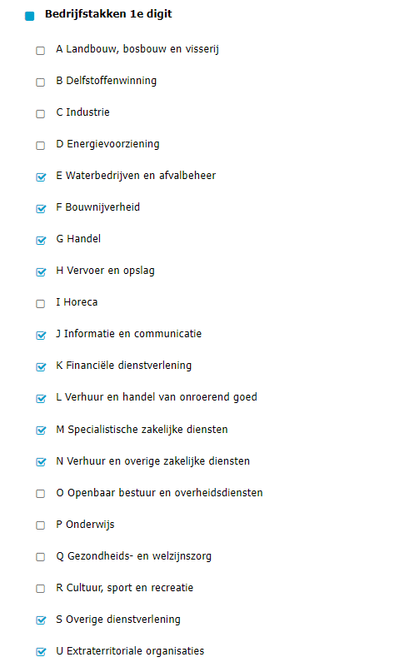

https://opendata.cbs.nl/#/CBS/nl/dataset/82538NED/table?searchKeywords=%20leveringen%20van%20elektriciteit%20en%20aardgas%20via%20het%20openbare%20net%20aan%20bedrijven%20per%20sectot
Levering aardgas, elektriciteit via openbaar net; bedrijven, SBI2008, regio

